Default
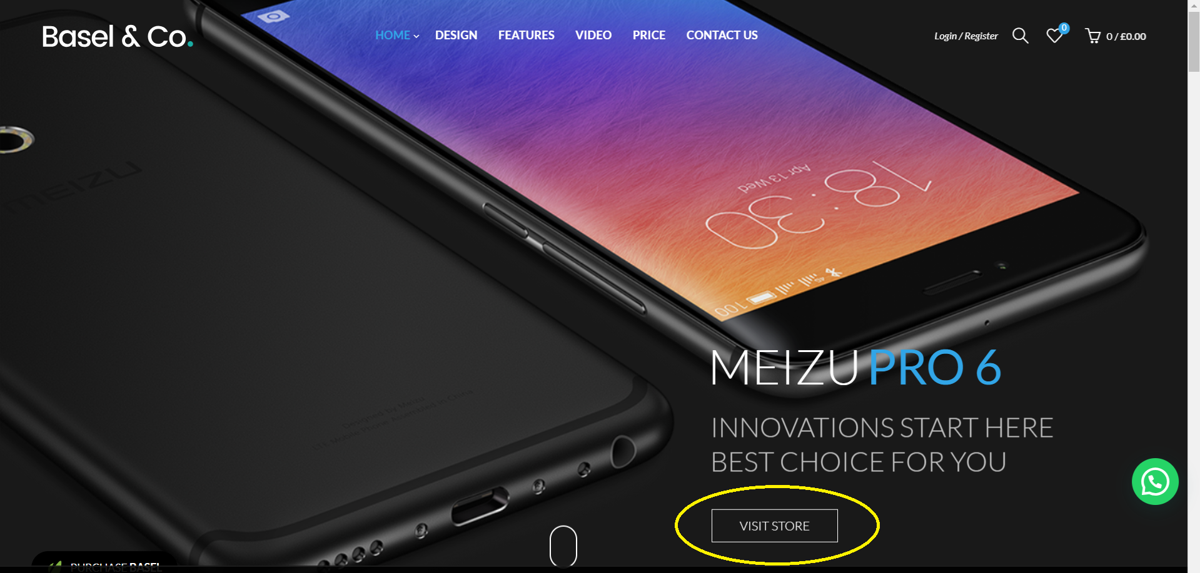

Lista User
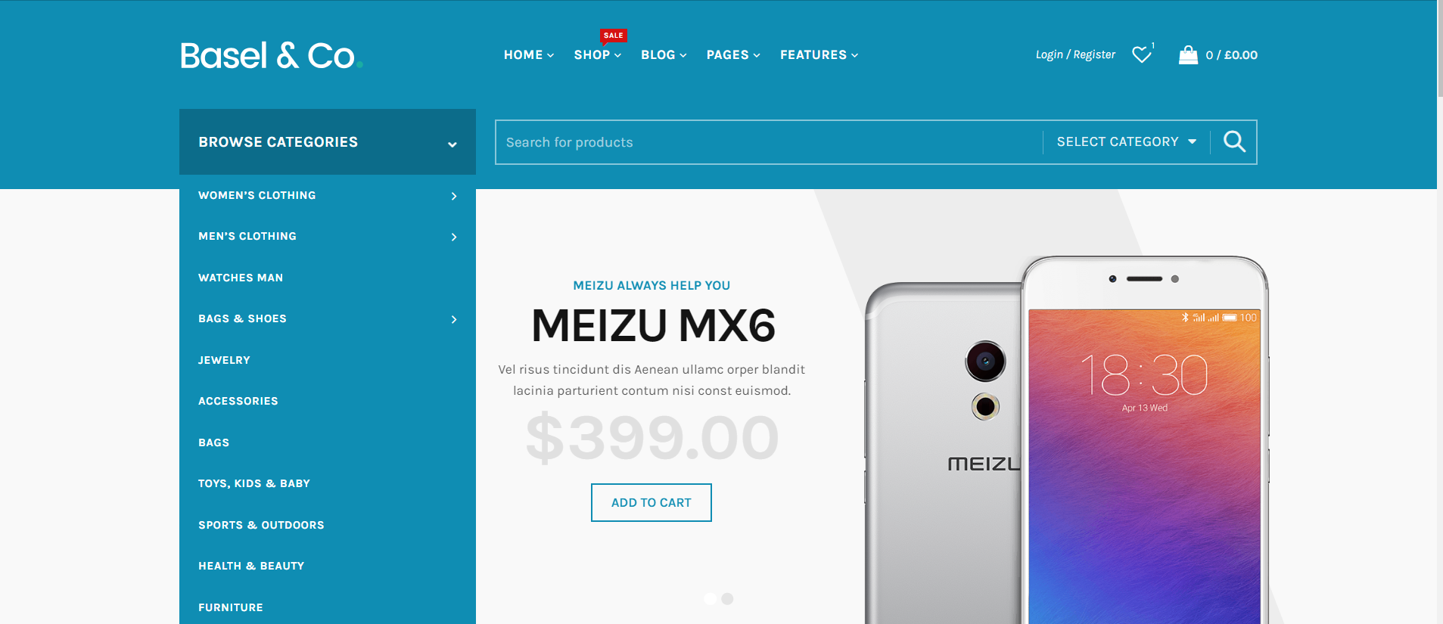

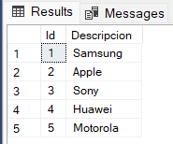

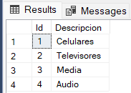
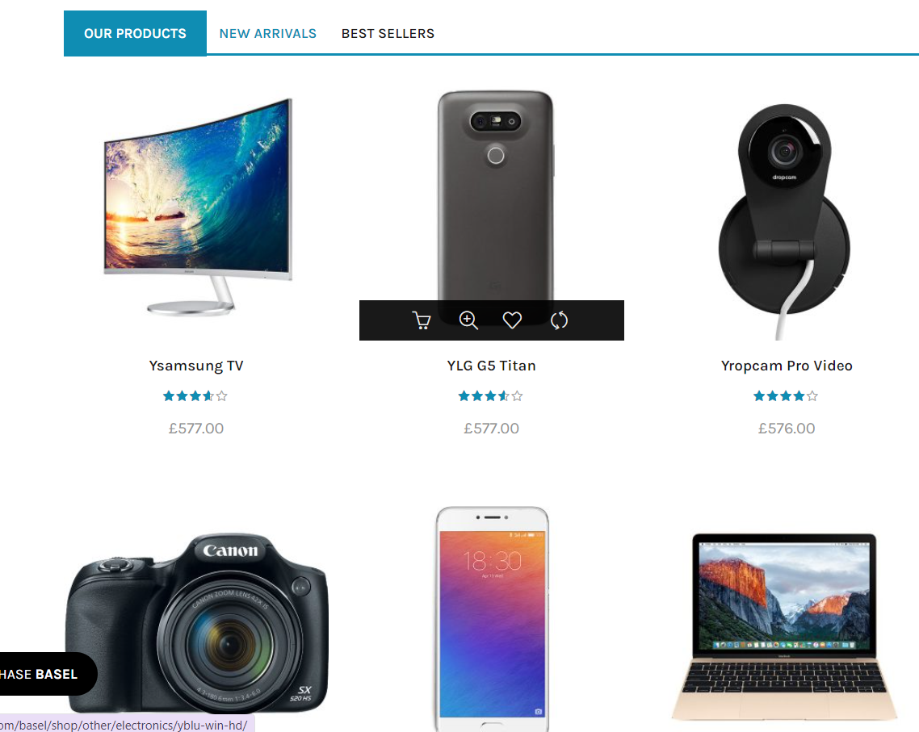

onda asi

Opcion Cat.Mar
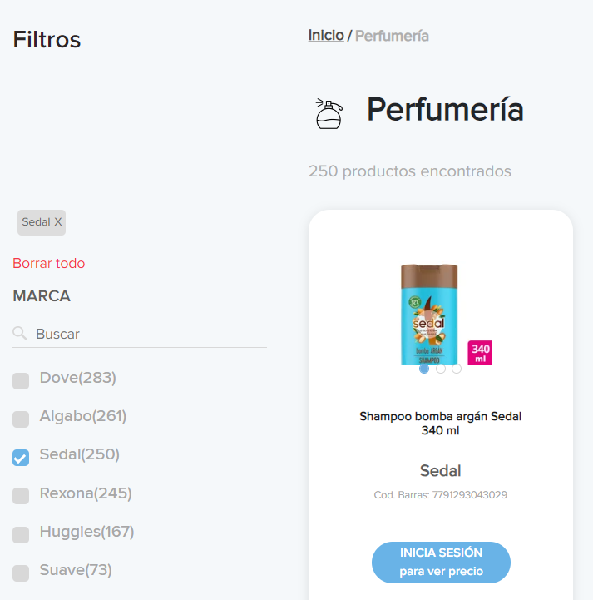

POR CATEGORIA |  | cat | marca
TE DA LAS MARCAS AL COSTADO

CATEGORIA SI TIENE MUCHAS MARCAS

 | LO MISMO PARA MARCA
 | ELEGIS UNA
 | Y AL COSTADO TE DICE
 | EN QUE CATEGORIA TE INTERESA FILTRAR
 | SINO, LO DEJAS QUE TE TIRE TODO DE ESA MARCA

Favorito
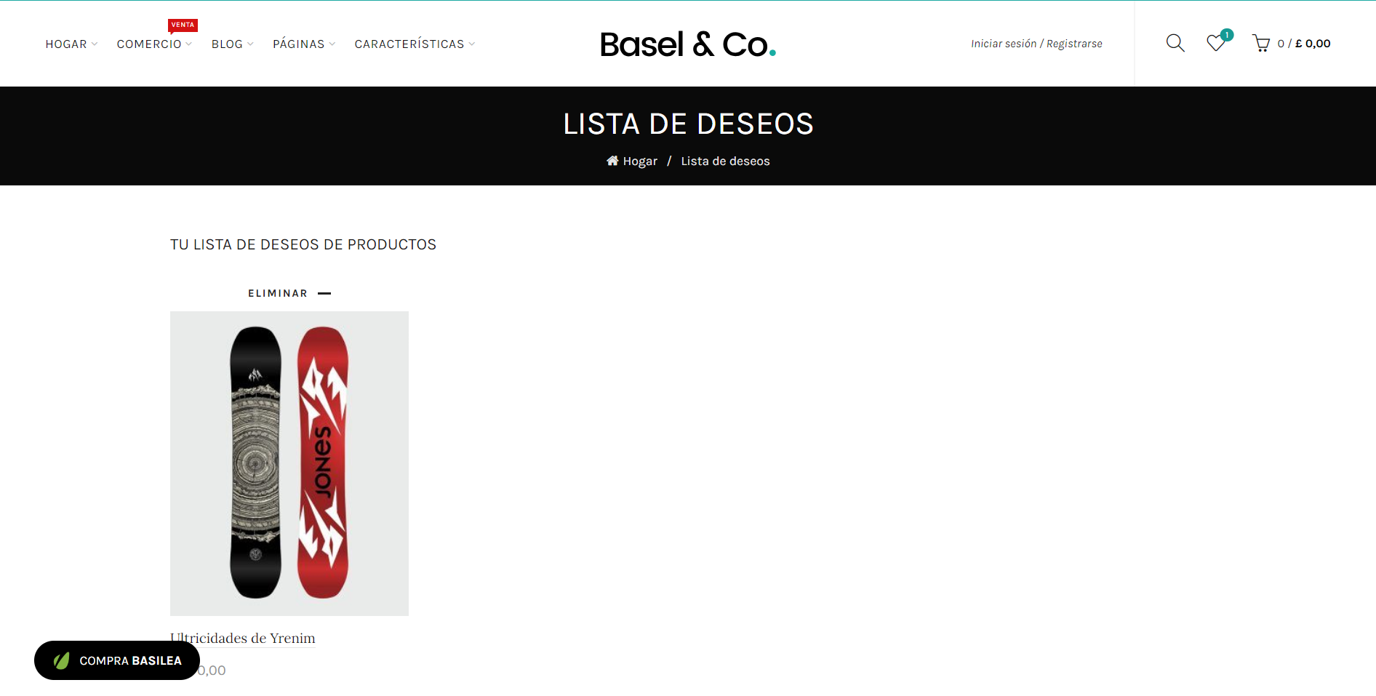

Login
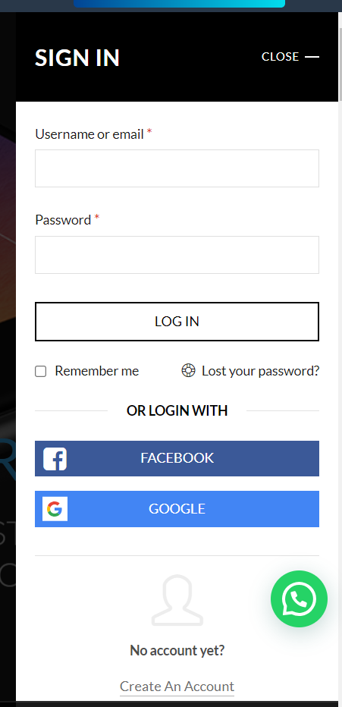
LOGO | BUSCADOR
 |  |  |  |  | CREAR CTA | INGRESAR | cuando no se logueo | VISTA USUARIO
 |  |  |  |  | USUARIO | FAVORITOS | en usuario su abm
 | LISTA DE ARTICULOS |  | LISTA DE ARTICULOS | LISTA DE ARTICULOS | LISTA DE ARTICULOS

 |  |  |  |  |  |  |  | falta:
 |  |  |  |  |  |  |  | amb
 |  |  |  |  |  |  |  | amb

LOGO | BUSCADOR |  |  |  |  |  |  | MARCAS
 | CATEGORIAS | MARCAS | ARTICULOS |  | CREAR CTA | INGRESAR |  | CATEGORIAS
 |  |  | aca el panel |  | USUARIO | FAVORITOS
 | LISTA DE ARTICULOS |  | LISTA DE ARTICULOS | LISTA DE ARTICULOS | LISTA DE ARTICULOS

 |  |  |  |  |  |  |  | VISTA ADMIN

